Anhang
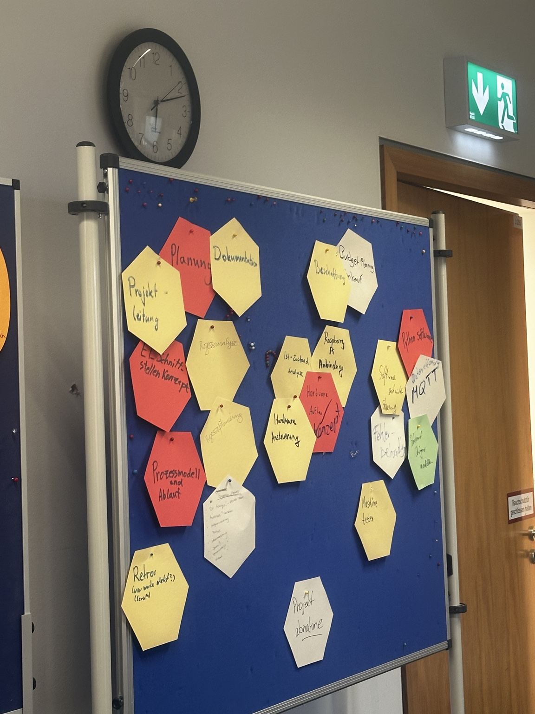
Anhang – Dokumentation der Projektmanagement-Übung vom 29.09.2026
Foto 1: Austausch über persönliche Potenziale und Interessen der Studierenden
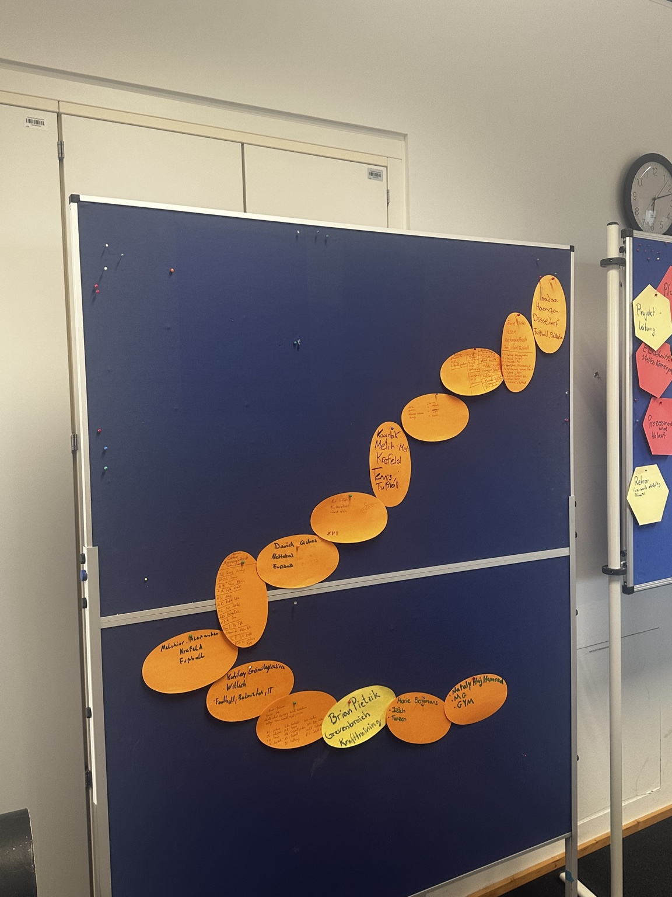

Foto 2: Sammlung relevanter Themen und Methoden des Projektmanagements, u. a. Retrospektive

Datenflussplan
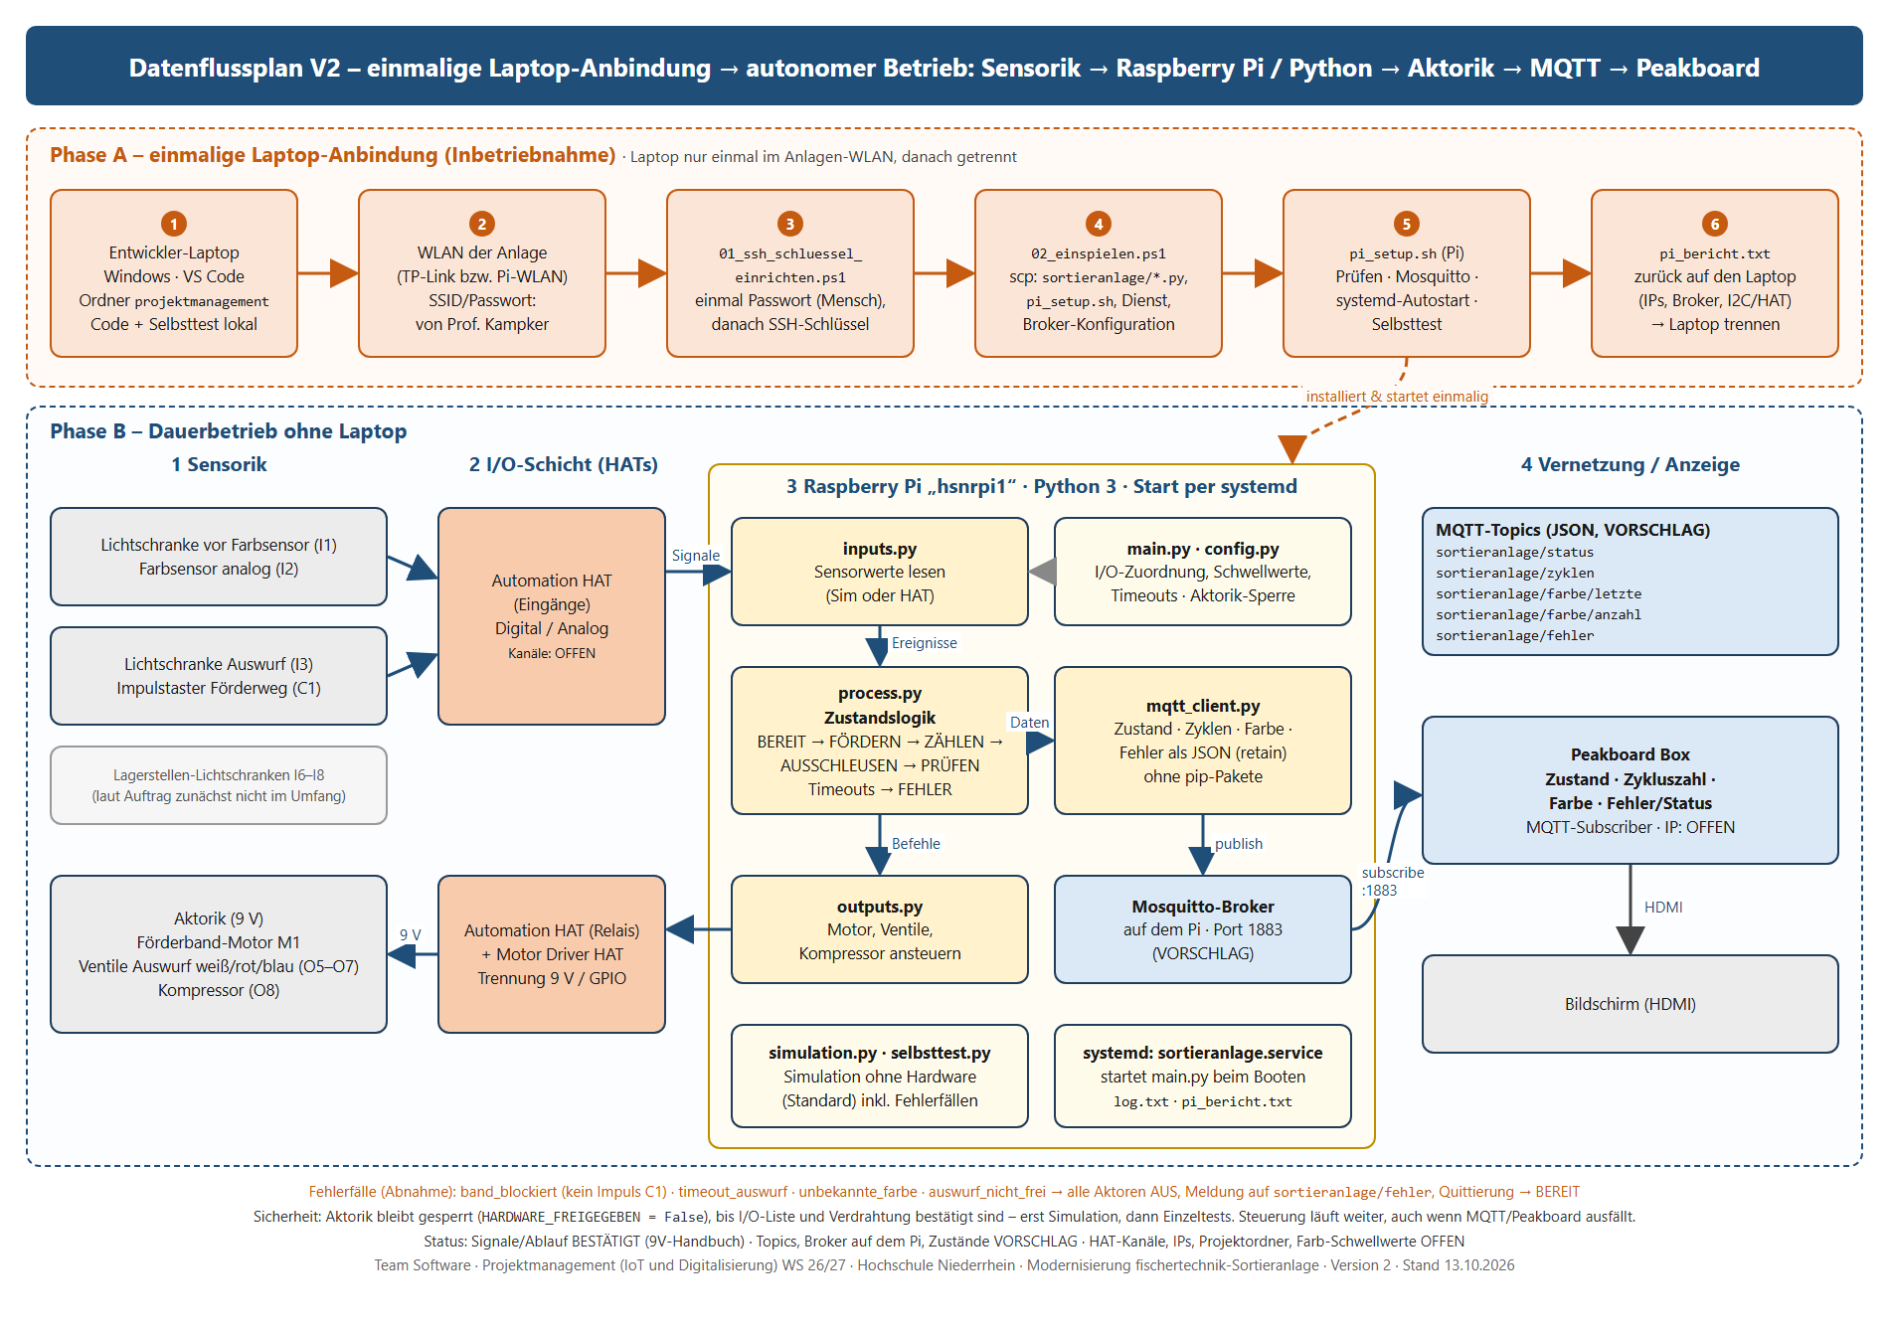
Datenflussplan V2 – einmalige Laptop-Anbindung, danach autonomer Pi-Betrieb (Stand 20.10.2026)

Anhang 7 - Datenfluss+Netz
Anhang 7 – Regelmeeting 13.10.2026: Datenflussplan, Schnittstellenmatrix, Netzwerkplan
Abgabe-Anhang zum Regelmeeting vom 13.10.2026 (Team Software, Projektmanagement IoT und Digitalisierung WS 26/27). Hauptergebnis: Abschnitt A Datenflussplan. Status-Legende: BESTÄTIGT = aus Projektauftrag/9V-Handbuch/Anhang 6 belegt · VORSCHLAG = Team-Entwurf, noch abzustimmen · OFFEN = unbekannt, nicht erfunden.

Meeting-Eckdaten
Feld | Inhalt
Datum / Ort | 13.10.2026 · Krefeld (Hochschule Niederrhein)
Format | Wöchentliches Abstimmungsmeeting (Regelmeeting) mit dem Auftraggeber laut Projektauftrag Abschn. 9: Arbeitsstand, Entscheidungen, offene Punkte, Risiken, nächste Schritte
Teilnahme | Rushit Vlasi (Softwareleitung) · Team Software · Auftraggeber Prof. Kampker (Teilnahme laut Meeting-Format; weitere Namen bei Bedarf ergänzen)
Heute erstellt | Datenflussplan · Schnittstellenmatrix (inkl. I/O-Zuordnung) · Netzwerkplan · Kurzanleitung Pi-Zugriff (Anhang 8) · KI-lesbare Kursmaterial-Auswertung (Anhang 9, KI-Kontext)
Einordnung Gantt | M1 Anforderungsanalyse endet 13.10.2026; M3 Coding startet 13.10.2026; M2 I/O-Analyse läuft bis 20.10.2026

A Datenflussplan (Hauptabgabe heute)
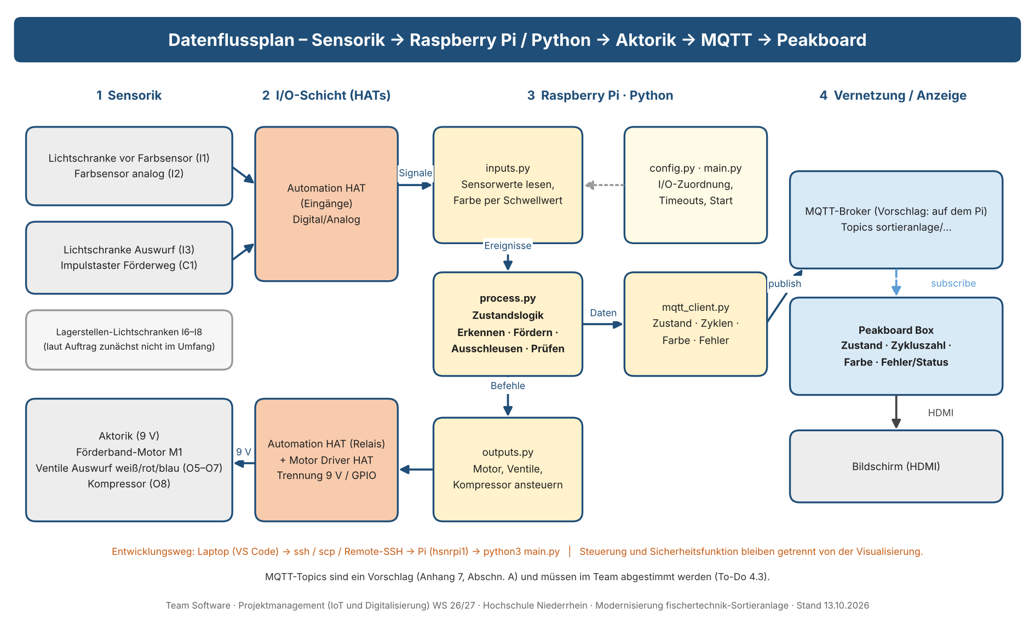

Datenfluss in Worten: Sensoren (Lichtschranken, Farbsensor, Impulstaster) → Eingänge der I/O-Schicht (Automation HAT) → inputs.py (Werte lesen, Farbe per Schwellwert) → process.py (Zustandslogik: Erkennen, Fördern, Ausschleusen, Prüfen) → outputs.py → Relais/Motortreiber (9 V getrennt von GPIO) → Aktorik. Parallel liefert process.py Zustand, Zyklenzahl, Farbe und Fehler an mqtt_client.py → MQTT-Broker → Peakboard Box → Bildschirm.

A1 Datenflüsse (Liste)
ID | Von | Nach | Medium / Schnittstelle | Daten / Inhalt | Richtung | Status | Quelle / Hinweis
DF1 | Sensorik (I1, I2, I3, C1) | Automation HAT (Eingänge) | Schraubklemmen, Digital-/Analogeingang | Lichtschranken-Zustände, Farbsensor-Messwert (Reflexion), Impulse Förderweg | Sensor → HAT | VORSCHLAG | Signale laut 9V-Handbuch (Belegungsplan); HAT laut Projektauftrag zu prüfen
DF2 | Automation HAT | inputs.py | Python-Treiber, Polling | Rohwerte der Eingänge | HAT → Pi | VORSCHLAG | Python-Strukturvorschlag Anhang 6 Nr. 9
DF3 | inputs.py | process.py | Funktionsaufruf / Ereignis | Werkstück erkannt, Farbwert, Position über Impulse | intern | VORSCHLAG | Anhang 4 To-Do 2.3, 3.1, 3.2
DF4 | process.py | outputs.py | Funktionsaufruf | Befehle: Band an/aus, Ventil weiß/rot/blau, Kompressor | intern | VORSCHLAG | Anhang 4 To-Do 3.3
DF5 | outputs.py | Relais / Motortreiber | HAT-Treiber | Schaltbefehle (9-V-Lasten nie direkt am GPIO) | Pi → HAT | BESTÄTIGT | Projektauftrag Abschn. 7 Sicherheit
DF6 | Relais / Motortreiber | Aktorik (M1, O5–O7, O8) | 9 V DC | Förderband-Motor, Auswurf-Ventile, Kompressor | HAT → Aktor | BESTÄTIGT | 9V-Handbuch Belegungsplan
DF7 | process.py | mqtt_client.py | Funktionsaufruf | Zustand, Zykluszahl, erkannte Farbe, Fehler | intern | BESTÄTIGT | Projektauftrag Abschn. 5 (Daten mind. Zyklen, Farben, Zustände, Fehler)
DF8 | mqtt_client.py | MQTT-Broker | MQTT publish (TCP 1883) | JSON-Payload je Topic (siehe A2) | Pi → Broker | VORSCHLAG | Broker-Ort offen (Vorschlag: Mosquitto auf dem Pi)
DF9 | MQTT-Broker | Peakboard Box | MQTT subscribe (TCP 1883) | Topics → Dashboard-Werte | Broker → Box | BESTÄTIGT | Projektauftrag: Python → MQTT → Peakboard; Peakboard-Folie Schnittstellen (OPC UA/MQTT)
DF10 | Peakboard Box | Bildschirm | HDMI | Dashboard: Anlagenzustand, Zykluszahl, Fehler/Status | Box → Anzeige | BESTÄTIGT | Projektauftrag Abschn. 7 Peakboard
DF11 | Laptop (VS Code) | Raspberry Pi hsnrpi1 | SSH / SCP / Remote-SSH (TCP 22) | Programmcode, Start- und Konsolenbefehle | Laptop ↔ Pi | BESTÄTIGT | Anhang 5/6 (Terminal-Test 06.10.2026)

A2 MQTT-Topics (Vorschlag – im Team abstimmen, To-Do 4.3)
Topic | Payload (Beispiel) | Zweck | Status
sortieranlage/status | {"zustand":"idle|running|fehler","ts":"ISO-8601"} | Anlagenzustand | VORSCHLAG
sortieranlage/zyklen | {"gesamt":42} | Zykluszahl / bearbeitete Werkstücke | VORSCHLAG
sortieranlage/farbe/letzte | {"farbe":"weiss|rot|blau","ts":"…"} | zuletzt erkannte Farbe | VORSCHLAG
sortieranlage/farbe/anzahl | {"weiss":10,"rot":8,"blau":7} | Sortierergebnis je Farbe | VORSCHLAG
sortieranlage/fehler | {"code":"TIMEOUT_AUSWURF","text":"…","ts":"…"} | Fehler-/Statusmeldung | VORSCHLAG

B Schnittstellenmatrix (Komponenten × Komponenten)
Von ↓ / Nach → | Laptop | TP-Link-Router | Raspberry Pi | MQTT-Broker | Peakboard Box | Bildschirm | Automation HAT | Motor Driver HAT | Sensorik | Aktorik
Laptop | — | WLAN | SSH / SCP Remote-SSH |  | Designer-Deployment (LAN/WLAN)
TP-Link-Router | WLAN | — | WLAN oder LAN* |  | LAN oder WLAN*
Raspberry Pi | SSH / SCP Remote-SSH | WLAN oder LAN* | — | lokal, TCP 1883* |  |  | 40-Pin-GPIO / I²C | 40-Pin-GPIO / I²C
MQTT-Broker |  |  | lokal, TCP 1883* | — | MQTT TCP 1883
Peakboard Box | Designer-Deployment (LAN/WLAN) | LAN oder WLAN* |  | MQTT TCP 1883 | — | HDMI
Bildschirm |  |  |  |  | HDMI | —
Automation HAT |  |  | 40-Pin-GPIO / I²C |  |  |  | — |  | Eingänge (Schraubklemmen) | Relais-Ausgänge (Ventile, Kompressor)*
Motor Driver HAT |  |  | 40-Pin-GPIO / I²C |  |  |  |  | — |  | Motorausgang M1
Sensorik |  |  |  |  |  |  | Eingänge (Schraubklemmen) |  | —
Aktorik |  |  |  |  |  |  | Relais-Ausgänge (Ventile, Kompressor)* | Motorausgang M1 |  | —
* = Verbindungsart noch zu bestätigen / Vorschlag (z. B. Pi und Peakboard Box per WLAN oder LAN am TP-Link-Router; MQTT-Broker auf dem Pi). Die Matrix ist symmetrisch gelesen (Von ↔ Nach).

B1 Schnittstellenliste
ID | Komponente A | Komponente B | Medium / Protokoll | Spannung / Port | Daten | Status | Quelle / Hinweis
S1 | Laptop | TP-Link-Router | WLAN (802.11) | – | Netzzugang Entwickler | BESTÄTIGT | Anhang 6 Nr. 2; SSID/Passwort von Prof. Kampker (nicht dokumentiert)
S2 | Laptop | Raspberry Pi hsnrpi1 | SSH, SCP, VS Code Remote-SSH | TCP 22 | Code, Befehle, Konsole | BESTÄTIGT | Anhang 6 Nr. 4/7/8; Benutzer admin, Host hsnrpi1.local
S3 | TP-Link-Router | Raspberry Pi | LAN (eth0) und WLAN (wlan0) – beide aktiv | – | Netzanbindung Pi | BESTÄTIGT | Verbindungstest 13.10.2026: eth0 192.168.1.103, wlan0 192.168.1.180, Gateway 192.168.1.1
S4 | TP-Link-Router | Peakboard Box | LAN oder WLAN | – | Netzanbindung Box | OFFEN | Verbindungsart nicht dokumentiert
S5 | Raspberry Pi | MQTT-Broker | lokal (localhost) | TCP 1883 | Publish | VORSCHLAG | Broker-Ort offen
S6 | MQTT-Broker | Peakboard Box | MQTT | TCP 1883 | Subscribe → Dashboard | BESTÄTIGT | Projektauftrag: MQTT → Peakboard
S7 | Peakboard Box | Bildschirm | HDMI | – | Anzeige | BESTÄTIGT | Projektauftrag Abschn. 7
S8 | Raspberry Pi | Automation HAT (PIM213) | 40-Pin-GPIO-Header | 3,3/5 V Logik | Ein-/Ausgänge, Relais | VORSCHLAG | Bauteil im Projektauftrag „vorrangig zu prüfen“
S9 | Raspberry Pi | Motor Driver HAT (Waveshare SKU 15364) | 40-Pin-GPIO-Header | 3,3/5 V Logik | Motoransteuerung M1 | VORSCHLAG | Bauteil im Projektauftrag „vorrangig zu prüfen“
S10 | Automation HAT | Sensorik | Schraubklemmen, Eingänge | Signal 9 V-Anlage; HAT-Eingangsbereich gegen Datenblatt prüfen | Lichtschranken, Farbsensor, Impulstaster | VORSCHLAG | Zuordnung siehe B2
S11 | Automation HAT | Aktorik (Ventile, Kompressor) | Relais-Kontakte | 9 V DC (FT-Netzteil) | Schalten 9-V-Lasten | VORSCHLAG | Zahl der Relais prüfen (siehe B2/Offene Punkte)
S12 | Motor Driver HAT | Förderband-Motor M1 | Motorausgang | 9 V DC | Drehrichtung/Geschwindigkeit | VORSCHLAG | Motorversorgung 9 V prüfen

B2 I/O-Zuordnung Sortierstrecke (Quelle: fischertechnik Fabrik Simulation 9V, Belegungsplan; „Alt“ = bisheriger TXT-Controller)
Nr. | Funktion | Anschluss Alt (TXT) | Signalart | Neue Schnittstelle (Vorschlag) | Im Projektumfang? | Status | Hinweis
1 | Fototransistor Farbsensor (Lichtschranke vor Farbsensor) | I1 | Eingang digital | Automation HAT Mini – Eingang 1 (VORSCHLAG) | ja | VORSCHLAG | startet Prozess, wenn Werkstück ankommt
2 | Farbsensor (Reflexion rotes Licht) | I2 | Eingang analog | Automation HAT Mini – Analog 1 (VORSCHLAG) | ja | VORSCHLAG | Schwellwerte je Farbe kalibrieren (Handbuch: Sensoren unterscheiden sich)
3 | Fototransistor Auswurf | I3 | Eingang digital | Automation HAT Mini – Eingang 2 (VORSCHLAG) | ja | VORSCHLAG | Auswurf verzögert nach Impulsen
4 | Fototransistor Weiß (Lagerstelle) | I6 | Eingang digital | offen | laut Auftrag zunächst nein (Füllstand nicht Teil) | OFFEN | Lagerstelle gefüllt ja/nein
5 | Fototransistor Rot (Lagerstelle) | I7 | Eingang digital | offen | zunächst nein | OFFEN
6 | Fototransistor Blau (Lagerstelle) | I8 | Eingang digital | offen | zunächst nein | OFFEN
7 | Impulstaster Förderband (Wegmessung) | C1 | Zähleingang | Automation HAT Mini – Eingang 3, Impulse zählen (VORSCHLAG) | ja | VORSCHLAG | Zählfrequenz prüfen
8 | Motor Förderband | M1 | Motorausgang | Waveshare Motor Driver HAT – Motor A (bestellt) | ja | VORSCHLAG
9 | Ventil Auswurf weiß | O5 | Ausgang 9 V | Automation HAT Mini – Ausgang 1 (VORSCHLAG) | ja | VORSCHLAG
10 | Ventil Auswurf rot | O6 | Ausgang 9 V | Automation HAT Mini – Ausgang 2 (VORSCHLAG) | ja | VORSCHLAG
11 | Ventil Auswurf blau | O7 | Ausgang 9 V | Automation HAT Mini – Ausgang 3 (VORSCHLAG) | ja | VORSCHLAG
12 | Kompressor | O8 | Ausgang 9 V | Automation HAT Mini – Relais 1 (VORSCHLAG) | ja | VORSCHLAG | Bestellliste 15.10.: Automation HAT Mini hat 1 Relais + 3 Ausgänge = 4 Lasten → passt genau, keine Reserve

Hinweis zu Nr. 4–6: Das Handbuch führt dieselben Eingänge I6–I8 zusätzlich als „(VSG)“ der Variante mit Vakuum-Sauggreifer; für die Sortierstrecke allein gelten I1–I3, I6–I8, C1, M1, O5–O8 (15 Positionen laut Handbuch).

B3 Offene Punkte aus der Schnittstellenbetrachtung
Nr. | Offener Punkt | Warum wichtig | Vorschlag / nächster Schritt
1 | Kapazität Automation HAT: Eingänge (laut Datenblatt-Wissen 3 digital + 3 analog) und Relais (3) gegenüber Bedarf: 3 digitale + 1 analoger Eingang + 4 schaltbare Lasten | Projektauftrag verlangt sichere Trennung 9 V/GPIO; Bauteilwahl muss vor Beschaffung mit Prof. Kampker abgestimmt werden | Bestellliste 15.10.2026: Automation HAT Mini (3 digital, 3 analog, 3 Ausgänge, 1 Relais) + Waveshare Motor Driver HAT + GPIO-Multiplexer → Bedarf gedeckt, keine Reserve. Offen: Spannungen / Anschluss ohne Zusatzbauteile (Anhang 10, J6); 9-V-Netzteil.
2 | Verbindungsart und IP-Adressen von Pi und Peakboard Box im TP-Link-Netz | Für Monitoring, MQTT-Konfiguration und Fehlersuche nötig | Stand 15.10.2026: Pi gemessen (192.168.1.103 LAN / 192.168.1.180 WLAN, Router 192.168.1.1). Offen bleibt nur die Peakboard Box (Client-Liste im Router auslesen).
3 | Ort des MQTT-Brokers | Bestimmt, wohin Pi und Peakboard verbinden | Entschieden: Mosquitto auf dem Pi – laut Prof. Kampker installiert (15.10.2026). Netzfreigabe für die Peakboard Box noch prüfen (piverbindungtest2, Anhang 10 J1).
4 | Projektordner auf dem Pi und Start des Programms | Ein anderes Team muss Lösung starten können (Projektauftrag) | Ordnerstruktur von Prof. Kampker erfragen; Startbefehl in Anhang 8 ergänzen
5 | Farb-Schwellwerte und Kalibrierung | Farbsensor ist Reflexionssensor, Messwerte hängen von Licht/Abstand ab | Kalibrierroutine in inputs.py; Testfälle in M6

C Netzwerkplan
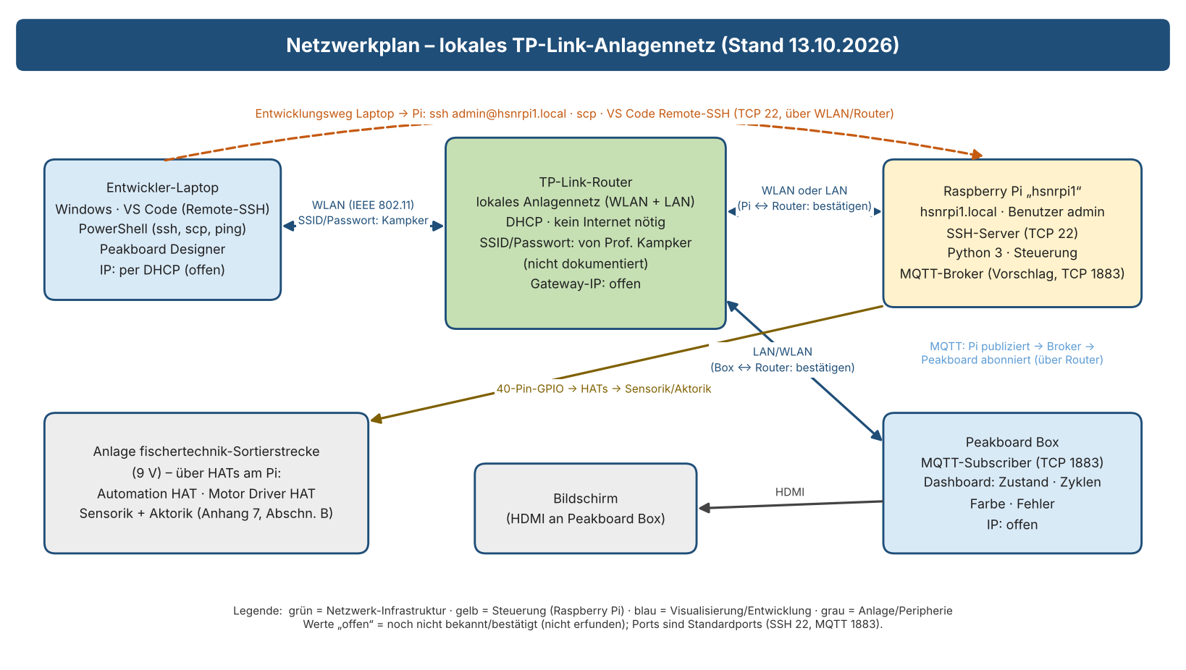

C1 Netzwerkknoten
Knoten | Rolle | Name / Adresse | Dienste / Ports | Zugang | Status | Hinweis
Entwickler-Laptop | SSH-/SCP-Client, VS Code, Peakboard Designer | 192.168.1.187 (per DHCP, WLAN) – gemessen 13.10.2026 | ssh, scp, ping, VS Code Remote-SSH | WLAN des TP-Link-Routers | BESTÄTIGT | Anhang 6; Verbindungstest 13.10.2026 (Abschnitt D)
TP-Link-Router | lokales Anlagennetz, DHCP | Gateway 192.168.1.1 · Netz 192.168.1.0/24 | WLAN/LAN, kein Internet erforderlich | SSID/Passwort von Prof. Kampker (hier nicht gespeichert) | BESTÄTIGT | Projektauftrag Abschn. 4
Raspberry Pi | Steuerung (Python), SSH-Server | hsnrpi1 (hsnrpi1.local), Benutzer admin · LAN eth0 192.168.1.103 · WLAN wlan0 192.168.1.180 · Raspberry Pi 4 Model B, Debian 13, Python 3.13.5 | SSH TCP 22; MQTT 1883 (falls Broker hier) | Passwort von Prof. Kampker (nicht dokumentiert) | BESTÄTIGT | Anhang 6 Nr. 3/4; IPs/Hardware durch Verbindungstest 13.10.2026 bestätigt; Mosquitto laut Prof. Kampker installiert (15.10.), Prüfung offen
Peakboard Box | Dashboard / MQTT-Subscriber | IP offen | MQTT-Client TCP 1883; HDMI-Ausgang | Peakboard Designer (Deployment) | BESTÄTIGT | Projektauftrag Abschn. 4/7; Rechnung: Peakboard Enterprise-Mietlizenz (Box)
Bildschirm | Anzeige | – | HDMI an Peakboard Box | – | BESTÄTIGT | alternativ Dell-Laptop für Entwicklung/Tests

D Verbindungstest Laptop → Raspberry Pi am 13.10.2026 (Skript piverbindungtest1, ohne Internet)
Durchgeführt im Anlagennetz. Bericht: pi_berichte/piverbindungtest1_2026-10-13_1740.txt. Am Pi wurde nichts installiert und an der Anlage nichts geschaltet; der Steuerungscode lief nur als Simulation im Testordner ~/sortieranlage_test.
Nr. | Prüfung |  | Ergebnis |  |  | Status | Bedeutung / nächster Schritt
1 | Laptop im Anlagennetz |  | 192.168.1.187/24 per WLAN, Gateway 192.168.1.1 |  |  | BESTÄTIGT | –
2 | Raspberry Pi gefunden |  | Name hsnrpi1 → 192.168.1.103 (eth0); zusätzlich wlan0 192.168.1.180 |  |  | BESTÄTIGT | Name hsnrpi1 gilt (nicht „hsnrrp1“)
3 | Ping |  | 3/3 Antworten, ca. 2 ms |  |  | BESTÄTIGT | –
4 | SSH-Dienst (Port 22) |  | erreichbar, Anmeldung als admin erfolgreich |  |  | BESTÄTIGT | SSH-Schlüssel fertig einrichten (Anhang 10, J2)
5 | Hardware / System |  | Raspberry Pi 4 Model B, Debian 13 (trixie), Python 3.13.5, 14 GB SD (51 % belegt) |  |  | BESTÄTIGT | –
6 | Selbsttest Steuerung (Simulation) |  | 4/4 Szenarien bestanden (3 Farben, 6 gemischt, Band blockiert, unbekannte Farbe) |  |  | BESTÄTIGT | Python-Grundgerüst läuft auf dem Pi
7 | MQTT-Broker (Port 1883) |  | 13.10.: nicht installiert. 15.10.: laut Prof. Kampker installiert – noch nicht geprüft |  |  | OFFEN | Prüfen mit piverbindungtest2.bat (Anhang 10, J1)
8 | Administratorrechte (sudo) |  | verlangt Passwort |  |  | OFFEN | Installationen nur durch Berechtigte am Pi
9 | GPIO-I2C für Automation HAT |  | /dev/i2c-1 nicht aktiv (nur HDMI-Busse i2c-20/21) |  |  | OFFEN | I2C einschalten mit Prof. Kampker (Anhang 10, J3)
10 | Systemzeit des Pi |  | falsch (kein Zeitabgleich ohne Internet) |  |  | OFFEN | Uhrzeit stellen mit Prof. Kampker (Anhang 10, J3)

E Datenflussplan Version 2 (13.10.2026): einmalige Laptop-Anbindung → autonomer Betrieb des Raspberry Pi
Phase A: Laptop wird einmal angebunden (SSH-Schlüssel, Einspielen per scp, Einrichtungsskript, Bericht zurück). Phase B: Pi arbeitet ohne Laptop (systemd-Autostart, Mosquitto-Broker, MQTT an die Peakboard Box). Datei: Datenflussplan_V2_13-10-2026.pdf/.png

